Раздел 1 Сбор, анализ и прорабо
Сделайте копию шаблона через «Файл» — «Создать копию» и выполняйте задание в ней
1. Укажите, какой кейс вы выбрали | Лакокрасочное производство «Череповецкие краски»

Составьте список уточняющих вопросов к заказчику по выбранному кейсу и объясните, почему выбрали именно эти вопросы
Уточняющие вопросы | Почему выбрали именно этот вопрос
Какие компании вашей или смежной сферы деятельности вы считаете образцом и чей опыт вы хотели бы повторить? | Если не сформулирована миссия организации и нет желания ее формулировать, можно на начальном этапе поискать стимул для этого в желании догнать или перегнать кого-либо из конкурентов. Например, модель сосуществования Coca-Cola и Pepci.
Что вы подразумеваете под "планированием" на вашем предприятии? О каких сроках планирования идет речь? Какие ключевые цели не выполняются и какие показатели свидетельствуют об этом? Что вы понимаете под выходом на рынок СНГ: что побудило обратить внимание на данный вектор развития, какие риски этим вы пытаетесь закрыть, с какой продуктовой линейкой, сроки? | Нужно понять, о чем мы говорим, когда говорим о планировании с точки зрения заказчика. Нужно выяснить мотивы и цели выхода на рынок СНГ. Исходя из этого можно будет вывести предприятие на осмысление ключевых целей, видения и миссии предприятия через формирование желаемого образа компании.
Кто отвечает за развитие этого направления, задокументирована ли данная стратегия развития, какие действия уже предприняты? | Выясняем детали развития нового направления развития.
Есть регламенты для каждого из перечисленного процесса? Как давно была актуализация каждого из них? Какая система мотивации имела лучшие показатели эффективности при использовании? Какую используете сейчас? | Выясняем степень регламентации бизнес-процессов.
Сколько рабочих смен в цехе, продолжительность рабочего времени? Какие основные группы товаров вы производите? В какую упаковку и где она расфасовывается? Какой % брака и по какой причине, по-вашему, возникает брак? Есть ли критерии качества продукции и как контролируете их соблюдение? Каков % запасов готовой продукции с среднем хранится в цеху/на складе? Как распределена ответственность за данные процессы среди сотрудников, в каком документе закреплена, ознакомлены с ним работники, какова система их мотивации? Какие сложности возникают на производстве? Как вы их решаете? Если ли проблемы в перемещении продукции внутри цеха/склада? Как и на каких условиях продукция доставляется потребителю? Какие основные претензиий предъявляют потребители к качеству продукции, срокам и условиям ее доставки и оплаты? Как вы получаете обратную связь от потребителей, в т.ч. информацию о пожеланиях к улучшению продукции? На основании каких данных принимаете решение о необходимости выпуска нового продукта? | Больше всего вопросов к основным бизнес-процессам, т.к. это ключевой фактор конкурентноспособности предприятия. Выявление и устранение дефектов производственного потока может принести максимальную выгоду компании. Также выясняем существующие риски и принятые на предприятии стратегии работы с рисками.
Какова численность сотрудников в данных направлениях деятельности? Какое ПО используете при организации поддерживающих процессов? | Наличие ПО, которое связывает все процессы или хотя бы поддерживающие процессы, покажет нам уровень автоматизации процессов.
Размещены ли иные управляющие ресурсы (рабочие инструкции, стандарты, регламенты…) также на корпоративном портале? Разработана ли система оценки знания нормативно-правовой документации сотрудниками? | Проверяем уровень регламентации деятельности компании.
Кто и на основании чего принимает решение о закупке сырья? Какая ИС обеспечивает обработку заказов от поребителей и формирование заказа на сырье? Кто является поставщиками сырья для вашей ключевой продукции? На каких условиях (объем, номенклатура и сроки поставки, сроки оплаты) вы с ними работаете? Есть ли система скидок и от чего зависит размер скидки? Прорабатывался ли вариант замены поставщика материалов с долгим сроком поставки на альтернативный вариант с меньшим сроком поставки? Как выстроена система контроля качества при приемке ресурсов от поставщиков? Как устроена система учета ТМЦ на складе, в т.ч. контроль за их сроком годности (что даст возможность в первую очередь использовать ТМЦ с истекающим сроком годности)? | Задаем детализирующие вопросы, чтобы построить гипотезу о причинах переизбытка/нехватки материалов на складе. Можно нарисовать предварительныю карту производственной линии, чтобы понять взамосвязь элементов производственного цикла.
Что представляют собой здание/здания, в которых расположено производство и административно-хозяйственные отделы? Какие системы жизнеобеспечения функционируют в нем (например, специальная усиленная вентиляция в лакокрасочных цехах)? Не испытываете ли вы недостатка в производственных площадях? Кто отвечает за управление зданием завода, за управление системами оборудования и их инновацией? | Постараемся найти подтверждение или опровержение того, что завод и оборудование на нем современные и высококачественные. P.S. Хорошо бы приехать на завод и посмотреть на производственный процесс своими глазами.
Какие системы и показатели эффективности работы сотрудников лежат в основе системы мотивации? Утверждены ли Положения по каждой должности? Есть ли четкое распределение обязанностей и ответственности между сотрудниками? Есть ли сотрудник, которому можно делегировать составление ответов на распространенные вопросы работников, их систематизацию и размещение, например, на корпоративном портале? | Выясняем, существует ли четкое разделение ответственности, т.к. это может быть одной из причин основной проблемы завода - плохо организованной системы работы с МТЦ. В отношении организационной структуры нужно побеседовать с начальником отдела кадров, отдела по развитию персонала.
На основе каких принципов создаются проектные команды? Есть утвержденные правила их создания и роспуска? Какая система мотивации используется? Расскажите об опыте работы проектных команд, в чем они были эффективны и что можно было бы сделать лучше? | Задаем уточняющие вопросы, чтобы понять, эффективна ли работа проектных групп и предположить, что можно изменить, чтобы улучшить их работу.
Был ли опыт расчета экономической эффективности найма персонала по схеме аутсорсинга (например, сотрудников административно-хозяйственных подразделений)? | Мнение о непривлекательности использования на аутсорсинге может быть ошибочным, если оно основано на субъективном убеждении и не подтверждено расчетами. Аутсорсинг может оптимизировать деятельности предприятия.
Какие ИС используете для работы системы управления предприятием, для производственных процессов и поддерживающих? Если речь идет о разных ИС, то как происходит их интеграция (передача информации)? Все ли потребности покрывает функционал используемых ИС? Не считаете ли вы, что затраты на содержание ИС завышены и их можно оптимизировать? Если поставщик ИС только один, то как оцениваете риск полной зависимости от такого поставщика и как предполагаете его минимизировать? Кто отвечает за комплексное управление ИС? За обновление версий ИС и обучение сотрудников по использованию ИС? | Со слов начальника цеха с ИС на предприятии всё ОК, но надо копнуть глубже, в т.ч. задать вопросы, например, начальнику службы информационной безопасности, в т.ч о том, с какими запросами в части функционала ИС к нему часто обращаются сотрудники.

2. Составьте бриф (соберите бизнес-требования) для цели моделирования “Регламентация деятельности”
Блок | Интерпретация результатов
Цели компании | не сформулирована миссия и видение, ключевые цели бизнеса не сформулированы детально (с измеримыми показателями, с указанием сроков, ответственных лиц)
Бизнес-процессы | не все процессы регламентированы, не разделены зоны ответственности, много неактуальных регламентов, на основном производстве есть проблемы с определением оптимального количества остатков на складах
Ресурсы | существует проблема с остатками на складе, как нехватка, так и переизбыток ТМЦ, не у всех сотрудников есть доступ к нормативным документам, размещенным на корпоративном портале
Персонал | часто задают одни и те же вопросы, разъяснение вопросов сотрудников цеха производства зависит исключительно от их начальника цеха основная озвученная проблема в отношении персонала - мотивация сотрудников для производства, поэтому нужно изучить и регламентировать условия оплаты труда, о премировании, др. документы с описанием системы мотивации
Информационные системы | со слов представителя заказика недостатка в ИС нет, но при этом процесс формирования потребности и закупки материалов, передачи их в производство со склада происходит крайне неэффективно

3. Заполнить бриф для выбранного кейса в формате интеллект-карты.
Для отрисовки брифа можете воспользоваться нашим шаблоном или использовать любые удобные инструменты, например:
draw.io (diagrams.net)
Camunda - Modeler
Визуальная платформа для совместной работы любых команд | Miro
Для редактирования нажмите на картинку, три точки и кнопку "Изменить".

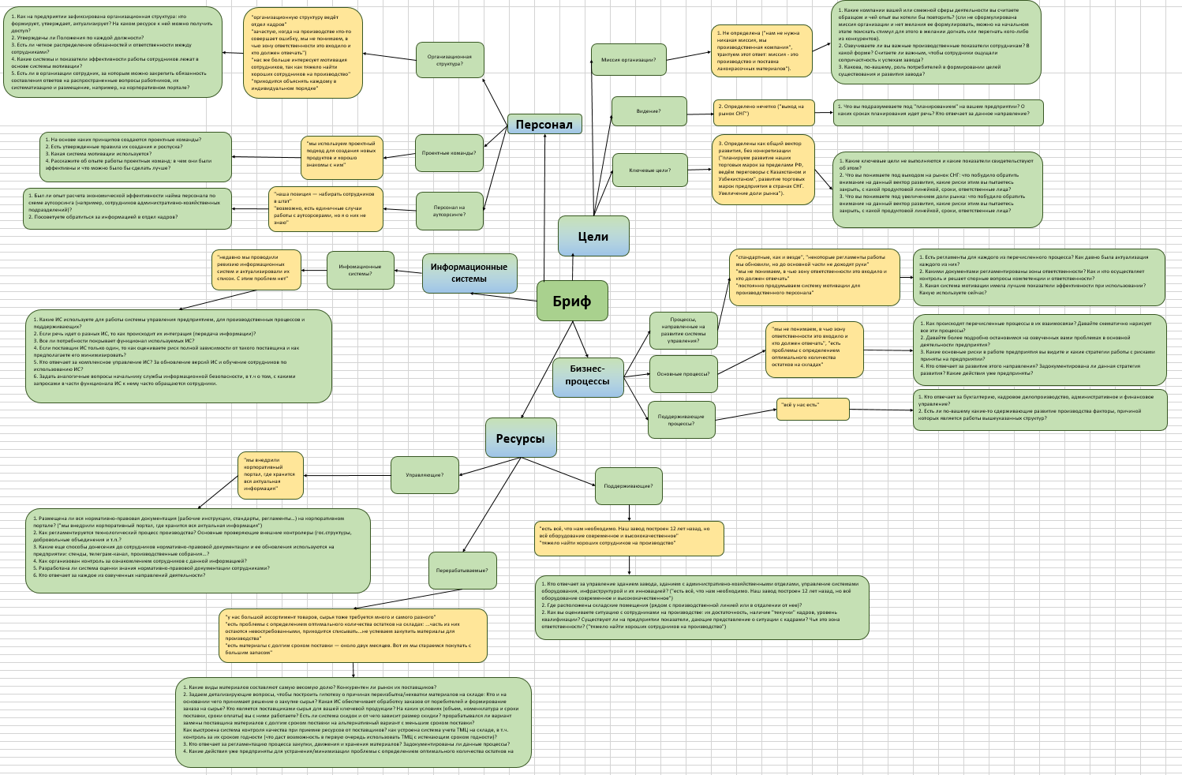
4. Спроектируйте проблемное поле по заполненному брифу
Для отрисовки процесса можете воспользоваться нашим шаблоном или использовать любые удобные инструменты, например:
draw.io (diagrams.net)
Camunda - Modeler
Визуальная платформа для совместной работы любых команд | Miro
Для редактирования нажмите на картинку, три точки и кнопку "Изменить". В шаблоне проблемного поля отсутствуют взаимосвязи между проблемами, их нужно дополнить самостоятельно.
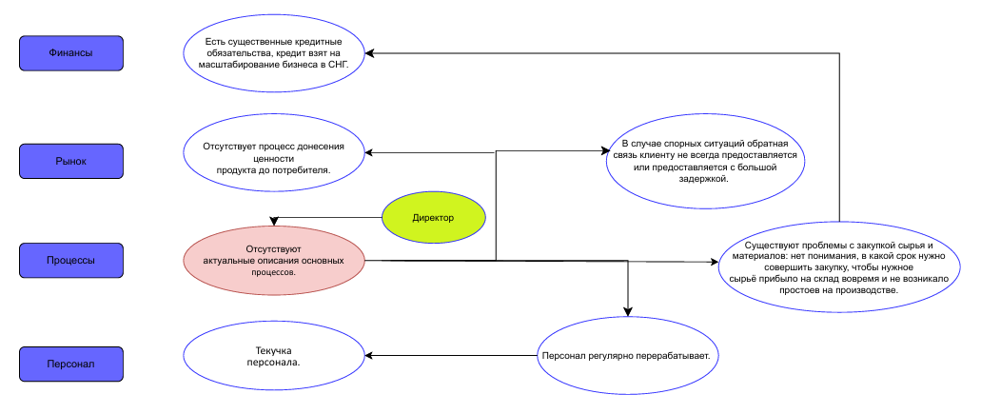
Финансы
Рынок
Процессы
Персонал
Проблема 1
Проблема 2
Проблема 3
Проблема 1
Проблема 2
Проблема 3
Проблема 1
Проблема 2
Проблема 3
Проблема 1
Проблема 2
Проблема 3

5. Выберите одну ключевую проблему на проблемном поле и разработайте для нее стратегическую инициативу, направленную на устранение ключевой проблемы.
Проанализируйте одну из ключевых проблем с помощью метода диаграмм 5П.
Метод 5П:
Проблема для анализа: | Существуют проблемы с закупкой сырья и материалов: нет понимания, в какой срок нужно совершить закупку, чтобы нужное сырьё прибыло на склад вовремя и не возникало простоев на производстве
Почему? | Основное внимание сосредоточено на обеспечении погашения кредита (есть существенные кредитные обязательства)
Почему? | Нет стратегии развития по масштабированию бизнеса и его финансирования
Почему? | Сроки утверждения стратегии развития все время переносятся
Почему? | Зоны ответсвенности сотрудников не определены, недостаточный опыт персонала и текучка кадров
Почему? | Отсутствуют актуальные описания основных процессов

Описание
Ключевая проблема 1 | Отсутствуют актуальные описания основных процессов, в т.ч.работы склада
Стратегическая инициатива 1 | Разработка и внедрение регламентов основных процессов
Ключевая проблема 2 | Существуют проблемы с закупкой сырья и материалов: нет понимания, в какой срок нужно совершить закупку, чтобы нужное сырьё прибыло на склад вовремя и не возникало простоев на производстве.
Стратегическая инициатива 2 | Мониторинг и оптимизация системы автоматизации складского учета
Ключевая проблема 3 | Снижение издержек на хранение МТЦ на складе
Стратегическая инициатива 3 | Разработать мероприятия по снижению издержек на хранение МТЦ на складе (на основе анализа востребованности ТМЦ, сезонности, регулярного списания брака, систмы скидок на товар).

6. Предложите от одного до трех показателей для мониторинга стратегической инициативы.
Описание
Ключевая проблема | Отсутствуют актуальные описания основных процессов, в т.ч.работы склада
Стратегическая инициатива | Разработка и внедрение регламентов основных процессов
Ожидаемые результат | Регламенты основных процессов актуализированы/ составлены
Дедлайн | 01.01.2025-31.12.2026
Ответственный | исполнительный директор
Сегмент | процессы
Показатели | Единица измерения | План
общий процент описанных регламентов, актуализированных не позднее 2023 года | % | 50
общий процент описанных регламентов, актуализированных не позднее 2023 года, размещенных на корпоративном портале | % | 50
количество инструкций по работе для каждой должности от общего количества должностей; | % | 60
количество ошибок, которые сотрудники совершают после внедрения регламентов (в сравнении с показателем, который был до их внедрения) | шт. | 12
результаты тестирования сотрудников на знание регламентов (средний балл из 50) | балл | 45
темп прироста доли надбавки за качество выполненной работы (премиальных выплат) по сравнению с аналогичным месяцем прошлого года | % | 20
количество поданных заявок сотрудников в рамках проекта "Система непрерывных улучшений" | шт. | 30

Раздел 2 Анализ бизнес-процессо
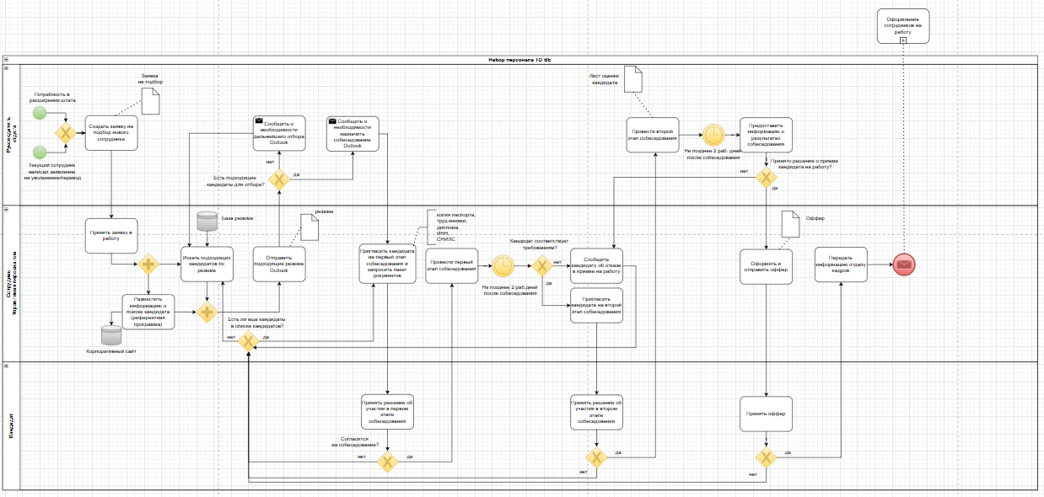
1. Для выбранного кейса, опишите процесс “Набор персонала”. Для описания процесса используйте одну из нотаций: IDEF0, BFC, CFFC, EPC или BPMN. Обоснуйте свой выбор.

Описание
Цель моделирования | Регламентация
Нотация | BPMN

Для отрисовки процесса можно использовать любые удобные инструменты, например:
draw.io (diagrams.net)
Camunda - Modeler
Визуальная платформа для совместной работы любых команд | Miro

Отрисованный процесс вставьте в этот лист.
https://drive.google.com/file/d/1-_sAvQHMyCTg7umTxBu3WSZATypteA5j/view?usp=sharing
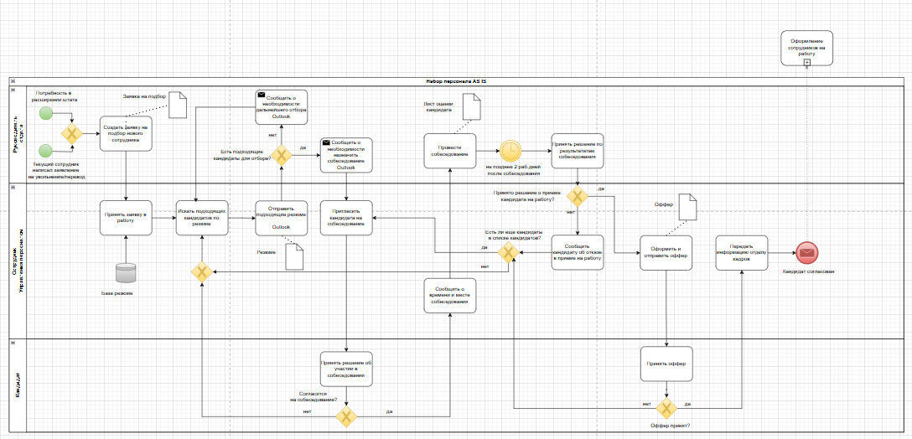

2. Проведите визуальный анализ спроектированного процесса.
Для визуального анализа необходимо предложить улучшения по текущему процессу (AS IS) и отрисовать новый процесс с учетом рекомендаций (TO BE)
Для отрисовки процесса можно использовать любые удобные инструменты, например:
draw.io (diagrams.net)
Camunda - Modeler
Визуальная платформа для совместной работы любых команд | Miro

3. Предложите от одного до трех кайдзен-улучшений. Критерий оптимизации: длительность процесса.
Кайдзен-изменения: мероприятия с небольшой ресурсоемкостью, локализованные в границах одного подразделения/рабочего места. Горизонт планирования - до месяца
Улучшения | Цель мероприятия (какую пользу хотите принести процессу)
Ввести референтную программу для сотрудников по поиску сотрудника на вакантную должность | Ускорение набора персонала, подбор более лояльных и квалифицированных кадров
Запрашивать пакет документов для трудоустройства заранее | Не допускать до дальнейших стадий набора персонала не соответсвующих по формальным признакам кандидатов
Ввести поэтапное собеседование: сначала сделать беседу с hr и тестовое задание, а потом собеседование с руководителем отдела | На ранних этапах отклонить несоответствующих должности кандидатов

4. Оцените эффект от предлагаемых улучшений.
Улучшения | Цель мероприятия (какую пользу хотите принести процессу) | Ожидаемый результат (что хотим получить)
Ввести референтную программу для сотрудников по поиску сотрудника на вакантную должность | Ускорение набора персонала, подбор более лояльных и квалифицированных кадров | Более быстрое закрытие вакансий квалифицированным персоналом, новому сотруднику будет легче осваиваться на новом месте работы за счет наличия знакомого, порекомендовавшего его
Запрашивать пакет документов для трудоустройства заранее | Не допускать до дальнейших стадий набора персонала не соответсвующих по формальным признакам кандидатов | "Отсеивание" несоответствующих кандидатов на ранних этапах набора персонала
Ввести поэтапное собеседование: сначала сделать беседу с hr и тестовое задание, а потом собеседование с руководителем отдела | На ранних этапах отклонить несоответствующих должности кандидатов | Недопуск несоответствующих кандидатов до финального собеседования с потенциальным руководителем (отсутствие отвлечения руководителя на явно несоответствующего кандидата)

5. Перечислите ключевые факторы описанного процесса.
Улучшения | Цель мероприятия (какую пользу хотите принести процессу) | Ожидаемый результат (что хотим получить) | Ответственный | Дедлайн | Перечень ресурсов | Бюджет
Ввести референтную программу для сотрудников по поиску сотрудника на вакантную должность | Ускорение набора персонала, подбор более лояльных и квалифицированных кадров | Более быстрое закрытие вакансий квалифицированным персоналом, новому сотруднику будет легче осваиваться на новом месте работы за счет наличия знакомого, порекомендовавшего его | руководитель Управления персоналом | 2025-07-15 | Управляющие: Политика управления персоналом. Поддерживающие: компьютер с ПО, принтер | Работа руководителя: 6 чел.часа * 1756 руб.=10536 моноблок с ПО: 4 часа * 254 руб.=1016 принтер: 4 часа * 191 руб.=764 бумага: 1 уп.= 383 руб. чернила для принтера: 0,2 уп.* 1020 руб.=204 Итого: 12903 руб.
Запрашивать пакет документов для трудоустройства заранее | Не допускать до дальнейших стадий набора персонала не соответсвующих по формальным признакам кандидатов | "Отсеивание" несоответствующих кандидатов на ранних этапах набора персонала | руководитель Управления персоналом | 2025-07-05 | Управляющие: Политика управления персоналом. Поддерживающие: компьютер с ПО, принтер | Работа руководителя: 3 чел.часа * 1756 руб.=5268 моноблок с ПО: 3 часа * 254 руб.=762 принтер: 2 часа * 191 руб.=382 бумага: 1 уп.= 383 руб. чернила для принтера: 0,6 уп.* 1020 руб.=612 Итого: 7407 руб.
Ввести поэтапное собеседование: сначала сделать беседу с hr и тестовое задание, а потом собеседование с руководителем отдела | На ранних этапах отклонить несоответствующих должности кандидатов | Недопуск несоответствующих кандидатов до финального собеседования с потенциальным руководителем (отсутствие отвлечения руководителя на явно несоответствующего кандидата) | руководитель Управления персоналом и руководители профильных подразделений | 2025-07-26 | Управляющие: Политика управления персоналом, Положения по структурным подразделениям, Должностные инструкции. Поддерживающие: компьютер с ПО, доступ в интернет, услуги сервера, принтер Перерабатываемые: бумага, чернила для принтера. | Работа руководителей: 8 чел.часа * (1756+2340+3450+1987+2340) руб.= 94984 моноблок с ПО: 25 часа * 254 руб.= 6350 услуги провайдера связи и интернета: 10 дней* 200 руб.= 2000 принтер: 16 часов * 191 руб.= 3056 бумага: 3 уп*383 руб..= 1149 руб. Итого: 107539 руб.

